封妖-道具
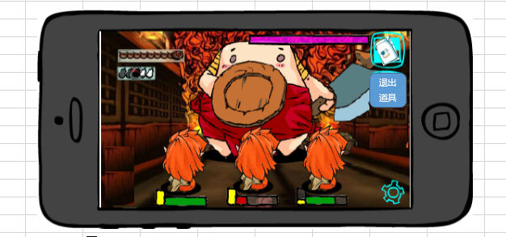
caseID | 路径 | 测试点描述 | step No. | 操作步骤 | 数据选择 | 预期结果 | P/F | 表单编号 | 备注
 | 基本 | 封妖流程-使用道具 | 1 | 对局中，玩家点击道具按钮，查看触发情况 | 查看界面变化 | 打开背包界面
 |  |  |  |  | 查看战斗背景 | 战斗背景蒙灰
 |  |  |  |  | 查看战斗进行情况 | 战斗照常进行
 |  |  | 2 | 玩家选择背包中的道具A，查看变化 | 查看背包 | 背包自动关闭
 |  |  |  |  | 查看ui样式变化 | 背包图标上方出现道具A图标
 |  |  |  |  | 查看道具A图标 | 图标右下角显示道具数量
 |  |  |  |  | 查看退出道具模式按钮 | 按钮出现在背包按钮下方
 |  |  |  |  | 查看界面按钮屏蔽情况 | 照妖镜、摸摸、加速、托管按钮屏蔽
 |  |  |  |  | 查看战斗进行情况 | 战斗照常进行
 |  |  | 3 | 点击怪物B，查看道具A使用情况 | 怪物B为敌方怪物 | 道具使用成功，扣除道具
 |  |  |  |  | 怪物B为己方怪物 | 怪物身上出现禁止图标，闪烁两次后消失
 |  |  | 4 | 道具使用成功后，查看界面变化 | 查看触发事件 | 触发插入事件，全部怪物停止行动
 |  |  |  |  | 查看游戏中道具A扣除情况 | 扣除道具A
 |  |  |  |  | 查看数据库道具A扣除情况 | 扣除道具A
 |  |  |  |  | 查看播放动画 | 播放道具动画
 |  |  | 5 | 道具动画播放完毕后，查看触发情况 | 道具投放正确 | 怪物播放投喂正确的动作，同时播放友好度上升动画
 |  |  |  |  | 道具投放错误 | 怪物播放投喂错误的动作
 |  |  |  |  | 投放的道具为符咒 | 待设计
 |  |  | 6 | 动画播放完毕后，查看 | 查看触发事件 | 使用道具时的插入事件结束，怪物恢复行动
 |  |  |  |  | 查看背包按钮 | 按钮恢复正常，退出按钮消失
 |  |  |  |  | 查看被屏蔽的按钮 | 照妖镜、摸摸、加速、托管按钮重新显示

 | 分支 | 道具使用时插入事件等待情况 | 1 | 对怪物A使用道具，触发插入事件逻辑，当前有其他怪物在行动，查看怪物A形象变化情况 | 怪物A自己在行动 | 怪物A模型闪烁
 |  |  |  |  | 其他怪物B在行动 | 怪物A模型闪烁
 |  |  | 2 | 执行使用道具的插入事件后，查看触发情况 |  | 怪物A模型恢复常态

 | 分支 | 封妖流程-取消道具使用 | 1 | 对局中，玩家点击道具按钮，打开背包界面进行相关操作，查看触发情况 | 关闭背包方式见背包文档，待定 | 取消道具使用，关闭背包

 |  |  | 1 | 对局中，玩家点击道具按钮选择道具后，进行相关操作，查看触发情况 | 点击退出道具按钮 | 取消道具使用，退出道具模式
 |  |  |  |  | 再次点击背包按钮 | 取消道具使用，相当于重新打开背包
 |  |  |  |  | 点击其他区域 | 无法退出道具模式

 | 分支 | 封妖流程-道具对操作的影响 | 1 | 对局中，玩家选择使用的道具后，进行相关操作，查看影响情况 | 进行换怪操作 | 无法触发换怪ui
 |  |  |  |  | 进行释放大招操作 | 无法释放大招
 |  |  |  |  | 进行集火目标操作 | 无法集火目标
 |  |  | 2 | 玩家点击设置按钮，查看触发情况 |  | 进入设置的对应操作
 |  |  |  |  | 查看隐藏图标显示情况 | 被隐藏的图标不显示
 |  |  |  |  | 点击设置按钮上的相关操作 | 可以进行操作
 |  |  | 3 | 玩家关闭设置界面，查看触发情况 |  | 返回道具操作状态

 | 基本 | 道具使用限制 | 1 | 对局中，对怪物A使用道具X，查看道具使用情况 |  | 可以使用道具X
 |  |  | 2 | 再次对怪物A使用道具，查看道具使用情况 | 再次使用道具X | 无法使用道具，提示IM：“每个怪物只能使用一次道具哦！”
 |  |  |  |  | 使用其他道具Y | 无法使用道具，提示IM：“每个怪物只能使用一次道具哦！”
 |  |  | 3 | 对其他怪物B使用道具，查看道具使用情况 |  | 可以使用道具

 | 基本 | 食物提升友好度 | 1 | 玩家使用食物道具A，查看对敌方怪物X的影响 | 怪物X喜好道具A | 道具A使用成功，怪物X友好度上升
 |  |  |  |  | 怪物X不喜好道具A | 道具A使用成功，怪物X友好度无变化
 |  |  |  |  | 怪物X无喜好 | 道具A使用成功，怪物X友好度无变化
 |  |  |  |  | 怪物不可被捕获 | 无法使用道具A，提示IM“该怪物无法抓取，不能使用道具”
 |  |  | 2 | 怪物喜好道具A，且友好度未达100，使用道具，查看道具使用情况 | 使用道具A后，友好度未达100 | 道具使用成功，友好度增加
 |  |  |  |  | 使用道具A后，友好度会超过100 | 道具使用成功，友好度为100
 |  |  | 3 | 怪物友好度达到100后，继续使用道具A，查看触发情况 | 查看游戏中道具使用情况 | 道具使用失败，道具未扣除
 |  |  |  |  | 查看im提示 | 友好度已经达到100了，不要浪费食物啦！

 | 基本 | 符咒提升捕获成功率 | 1 | 玩家使用符咒，查看对敌方怪物X的影响 | 怪物可被捕获 | 符咒使用成功，触发捕获成功率上升动画
 |  |  |  |  | 怪物不可被捕获 | 无法使用符咒，提示IM“该怪物无法抓取，不能使用道具”
 |  |  | 2 | 可被捕获的怪物捕获成功率未达到100%，使用符咒，查看道具使用情况 | 使用道具A后，捕获成功率未达100% | 符咒使用成功，触发捕获成功率上升动画
 |  |  |  |  | 使用道具A后，捕获成功率超过100% | 符咒使用成功，触发捕获成功率上升动画
 |  |  | 3 | 怪物捕获成功率达到100%后，继续使用符咒，查看触发情况 |  | 符咒使用成功，触发捕获成功率上升动画

 | 基本 | 道具动画 | 1 | 触发道具动画，查看播放情况 | 查看动画时长 | 待设计
 |  |  |  |  | 查看动画内容
 |  |  |  |  | 预留

 | 基本 | 友好度上升动画 | 1 | 触发友好度上升动画，查看触发情况 | 查看动画内容 | 在怪物头左上方弹出提示文字
 |  |  |  |  | 查看文字变化 | 文字从怪物头右上方冒出后上升1s变淡消失
 |  |  | 2 | 查看提示文字内容 | 使用道具后友好度增加到10 | 友好度达到10了哦
 |  |  |  |  | 使用道具后友好度增加到100 | 友好度达到100了哦

 | 基本 | 捕获成功率上升动画 | 1 | 触发捕获成功率上升动画 | 查看动画内容 | 在怪物头左上方弹出提示文字
 |  |  |  |  | 查看文字变化 | 文字从怪物头右上方冒出后上升1s变淡消失
 |  |  | 2 | 查看提示文字内容 | 使用道具后捕获成功率达到10% | 捕获成功率达到10%
 |  |  |  |  | 使用道具后捕获成功率达到100% | 捕获成功率达到100%

 | 基本 | 怪物喜好食物配置 | 1 | 仅配置怪物X喜好食物类型为T，投喂食物查看怪物x友好度变化情况 | 投喂食物A，A的类型为T | 怪物X友好度上升
 |  |  |  |  | 投喂食物B，B的类型为T | 怪物X友好度上升
 |  |  |  |  | 投喂食物C，C的类型不为T | 怪物不喜好食物C
 |  |  | 2 | 仅配置怪物X喜好食物类型为T，X为S级怪物，查看向其他S级怪物Y投喂食物友好度变化情况 | 投喂食物A，A的类型为T | 怪物Y不喜好食物A
 |  |  |  |  | 投喂食物B，B的类型为T | 怪物Y不喜好食物B
 |  |  |  |  | 投喂食物C，C的类型不为T | 怪物Y不喜好食物C

 |  |  | 1 | 仅配置s级怪物喜好食物AB，投喂食物，查看S级怪物x友好度变化情况 | 投喂食物A | 怪物X友好度上升
 |  |  |  |  | 投喂食物B | 怪物X友好度上升
 |  |  |  |  | 投喂其他食物C | 怪物不喜好食物C
 |  |  | 2 | 仅配置s级怪物喜好食物AB，投喂食物，查看B级怪物y友好度变化情况 | 投喂食物A | 怪物Y不喜好食物A
 |  |  |  |  | 投喂食物B | 怪物Y不喜好食物B
 |  |  |  |  | 投喂其他食物C | 怪物Y不喜好食物C

 | 分支 | 怪物喜好食物配置-优先级 | 1 | 配置怪物X喜好食物AB，S级怪物喜好食物C，怪物X为S级怪物，投喂食物，查看友好度变化 | 投喂食物A | 怪物X友好度上升
 |  |  |  |  | 投喂食物B | 怪物X友好度上升
 |  |  |  |  | 投喂食物C | 怪物不喜好食物C
 |  |  |  |  | 投喂其他食物D | 怪物不喜好食物D

 | 基本 | 道具增长友好度配置 | 1 | 配置道具A提升友好度为x，使用道具A使友好度增长，查看友好度增长情况 | x=10 | 友好度增长10
 |  |  |  |  | x=20 | 友好度增长20

 | 基本 | 友好度与捕获成功率 | 1 | 对局中，提升怪物B的友好度至x，多次通关副本，查看怪物获得情况 | x=0 | 每次通关均不会获得怪物B
 |  |  |  |  | x=50 | B的获得几率约在50%
 |  |  |  |  | x=100 | 每次通关均会获得怪物B

 | 基本 | 怪物固有友好度 | 1 | 配置怪物A在等级段[1,x-1][x,y][y+1,max]时的固有友好度分别为z1,z2,z3，怪物等级为lv，进入对局，查看怪物A初始友好度情况 | lv=x | 初始好感度为z2
 |  |  |  |  | lv=y | 初始好感度为z2
 |  |  |  |  | lv<x | 初始好感度为z1
 |  |  |  |  | lv>x | 初始好感度为z3

 | 基本 | 怪物初始捕获几率配置 | 1 | 仅配置副本A中怪物B初始捕获几率为X，多次通关副本，查看怪物获得情况 | x=0% | 多次通关副本无法获得怪物B
 |  |  |  |  | x=50% | B的获得几率约在50%
 |  |  |  |  | x=100% | 每次通关均会获得怪物B

 |  |  | 1 | 仅配置怪物B初始捕获几率为X，多次通关有怪物B存在的副本，查看怪物获得情况 | x=0% | 多次通关副本无法获得怪物B
 |  |  |  |  | x=50% | B的获得几率约在50%
 |  |  |  |  | x=100% | 每次通关均会获得怪物B

 | 分支 | 怪物初始捕获几率配置-优先级 | 1 | 副本层中配置副本A中怪物B初始捕获几率为X，怪物层中配置B的初始捕获几率为Y，多次通关副本，查看怪物获得情况 | x=0%，y=100% | 多次通关副本无法获得怪物B
 |  |  |  |  | x=50%，y=100% | B的获得几率约在50%
 |  |  |  |  | x=100%，y=0% | 每次通关均会获得怪物B

 | 基本 | 符咒增长捕获几率配置 | 1 | 配置符咒A提升捕获几率为x，使用符咒增加捕获几率，查看捕获几率增长情况 | x=5% | 捕获几率增长5%
 |  |  |  |  | x=10% | 捕获几率增长10%

 | 基本 | 友好度与捕获成功率关系 | 1 | 配置怪物B友好度区间在[1,20]时，可提升捕获几率为50%，[21,100]区间提升捕获几率为100%，对局中提升友好度至x，多次通关副本，查看怪物获得情况 | x=1 | B的获得几率约在50%
 |  |  |  |  | 1<x<20 | B的获得几率约在50%
 |  |  |  |  | x=20 | B的获得几率约在50%
 |  |  |  |  | x>20 | 每次通关均会获得怪物B

 |  |  | 1 | 配置S级怪物友好度区间在[1,20]时，可提升捕获几率为50%，[21,100]区间提升捕获几率为100%，对局中提升友好度至x，多次通关有S级怪物B存在的副本，查看S级怪物B的获得情况 | x=1 | B的获得几率约在50%
 |  |  |  |  | 1<x<20 | B的获得几率约在50%
 |  |  |  |  | x=20 | B的获得几率约在50%
 |  |  |  |  | x>20 | 每次通关均会获得怪物B

 | 分支 | 友好度与捕获成功率关系-优先级 | 1 | 配置怪物B友好度区间在[1,20]时，可提升捕获几率为0%，[21,100]区间提升捕获几率为50%，配置S级怪物友好度[0,100]区间提升捕获几率为100%，且B是S级怪物对局中提升友好度至x，多次通关副本，查看怪物获得情况 | x=1 | 多次通关副本无法获得怪物B
 |  |  |  |  | 1<x<20 | 多次通关副本无法获得怪物B
 |  |  |  |  | x=20 | 多次通关副本无法获得怪物B
 |  |  |  |  | x>20 | B的获得几率约在50%

封妖-摸摸
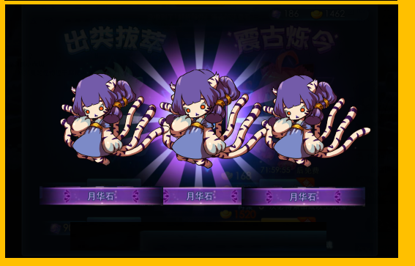
caseID | 路径 | 测试点描述 | step No. | 操作步骤 | 数据选择 | 预期结果 | P/F | 表单编号 | 备注
 | 基本 | 摸摸操作流程 | 1 | 对局中，点击摸摸图标，查看触发情况 | 查看出现图标情况 | 屏幕中央出现小手状图标
 |  |  |  |  | 查看摸摸图标变化 | 右下角显示数字，表示可进行摸摸次数
 |  |  |  |  | 查看对局中战斗情况 | 战斗进行如常
 |  |  | 2 | 玩家点击屏幕，进行相关操作查看小手图标变化 | 玩家点击屏幕后，不进行任何操作 | 小手图标移动落到手指落点处
 |  |  |  |  | 玩家在屏幕上拖动手指 | 小手图标跟随玩家手指移动而移动
 |  |  |  |  | 玩家拖动手指经过可摸摸的怪物 | 小手图标跟随玩家手指移动而移动，不算作点击
 |  |  |  |  | 玩家手指离开屏幕 | 小手图标停在手指离开位置
 |  |  |  |  | 玩家手指离开屏幕，手指落点在可摸摸的怪物处 | 小手图标移动落到手指落点处，视为点击了怪物 |  |  | 多点触摸的情况--xw说默认
 |  |  | 3 | 玩家点击怪物，查看触发情况 | 玩家点击己方怪物 | 怪物身上出现禁止图标，闪烁两次后消失
 |  |  |  |  | 玩家点击敌方不可捕获怪物 | 不会触发摸摸，弹出IM提示：你不能摸人家啦！人家不会跟你走的！
 |  |  |  |  | 玩家点击敌方可捕获友好度为100的怪物 | 不会触发摸摸，弹出IM提示：咱俩友好度已经100了，不要再摸啦！
 |  |  |  |  | 玩家点击敌方可捕获友好度不为100的怪物 | 触发摸摸，作为插入事件处理
 |  |  | 4 | 触发摸摸后，查看界面变化情况 | 查看镜头变化 | 镜头拉近被选中的怪物，其余全部怪物隐藏
 |  |  |  |  | 查看ui变化-图标 | 隐藏加速、托管、背包、照妖镜图标、怪物血条、名称、等级信息
 |  |  |  |  | 查看ui变化-边框 | 摸摸区域出现半透遮罩的圆形边框
 |  |  |  |  | 查看桃心图标出现情况 | 带翅膀的桃心从屏幕上方飞下，停留在设置图标右侧
 |  |  |  |  | 查看桃心图标样式 | 翅膀煽动，带着空心桃心在小范围内上下飞动，桃心内部液体随着桃心跳动有动态效果。
 |  |  |  |  | 查看桃心内显示情况 | 显示为每次摸摸的时间倒计时
 |  |  | 5 | 摸摸过程中，玩家点击怪物非友好度区域，查看怪物变化情况 | 查看小手图标样式 | 小手图标做动态摸摸动作
 |  |  |  |  | 查看点击位置变化 | 出现错误图标，停留0.5s
 |  |  |  |  | 查看桃心变化 | 桃心内液体不会增长
 |  |  | 6 | 玩家点击怪物好感区域，查看怪物变化情况 | 查看小手图标样式 | 小手图标做动态摸摸动作
 |  |  |  |  | 查看点击位置变化 | 触摸点左上方向上冒出桃心，桃心在上升过程中由小变大，最后消失
 |  |  |  |  | 查看左上角桃心变化 | 桃心内的液体很动态的向上填充
 |  |  |  |  | 查看左上角桃心动画 | 增加桃心上方，向外散出小桃心（伴随星星点点的也可以）的动画
 |  |  | 7 | 桃心充满后，查看触发情况 |  | 播放ui动画，退出摸摸模式
 |  |  |  |  | 查看ui动画-桃心 | 从怪物胸部冒出由小变大的桃心，中间有文字变化
 |  |  |  |  | 查看ui动画-数字 | 桃心表面出现文字“友好度 固有友好值数值”，然后友好度开始增长到当前友好值
 |  |  |  |  | 查看ui动画-桃心特效 | 数值不再增长后1s，桃心爆掉，变成四散的小桃心和小星星落地消失
 |  |  |  |  | 查看怪物表现 | 怪物捂脸，扭动身体、小幅度跺脚做害羞动作
 |  |  | 8 | 表现完毕后，查看对局变化情况 | 查看ui显示 | 图标显示恢复为点击摸摸按钮前的状态
 |  |  |  |  | 查看摸摸图标 | 摸摸图标上次数显示当前还可进行的次数
 |  |  |  |  | 查看战斗情况 | 战斗继续进行

 | 分支 | 摸摸操作-桃心变化情况 | 1 | 摸摸过程中，玩家点击怪物好感区域查看桃心变化情况 |  | 桃心内的液体很动态的向上填充
 |  |  | 2 | 桃心高度为a，配置点满桃心需要点击b次，查看每次点击增长高度情况 | b=2 | 每次点击桃心增长高度a/2
 |  |  |  |  | b=10 | 每次点击桃心增长高度a/10
 |  |  | 3 | 查看桃心内数字变化情况 | 配置摸摸时间为5s | 数字从5开始按秒倒计时
 |  |  |  |  | 配置摸摸时间为10s | 数字从10开始按秒倒计时
 |  |  | 4 | 根据桃心变化情况，查看摸摸结果 | 桃心液体填满后 | 成功完成摸摸操作
 |  |  |  |  | 桃心倒计时减为0，仍未填满 | 摸摸操作失败

 | 分支 | 摸摸操作-手指抬起判断 | 1 | 进入摸摸模式，手指点怪物查看怪物点击判定情况 | 手指落下 | 不算做点击
 |  |  |  |  | 手指落下后滑动 | 不算做点击
 |  |  |  |  | 手指落下后抬起 | 判定为点击

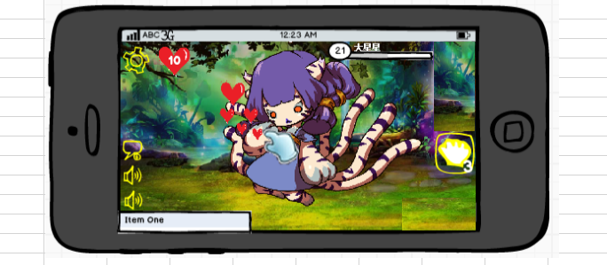
 | 基本 | 影响摸摸操作的情况 | 1 | 玩家点击摸摸按钮，镜头未拉伸前，进行相关操作，查看触发情况 | 玩家点击照妖镜 | 立即退出摸摸模式，触发照妖镜使用流程
 |  |  |  |  | 玩家点击道具图标进入道具模式 | 立即退出摸摸模式，触发道具使用流程
 |  |  |  |  | 玩家点击大招图标释放大招 | 立即退出摸摸模式，释放大招使用流程
 |  |  |  |  | 玩家进行换怪操作 | 不退出摸摸模式，无法触发换怪功能
 |  |  |  |  | 玩家进行集火操作 | 不退出摸摸模式，无法触发集火功能
 |  |  |  |  | 玩家点击加速图标 | 不退出摸摸模式，触发加速功能
 |  |  |  |  | 玩家点击托管按钮 | 不退出摸摸模式，触发托管功能
 |  |  |  |  | 玩家点击设置按钮 | 不退出摸摸模式，触发设置功能
 |  |  | 2 | 摸摸模式中玩家选中相应怪物，镜头拉伸，进行相关操作，查看触发情况 | 玩家进行集火操作 | 不退出摸摸模式，无法触发集火功能
 |  |  |  |  | 玩家点击设置按钮 | 摸摸操作暂停，倒计时暂停
 |  |  |  |  | 玩家点击设置按钮暂停后，关闭设置返回游戏 | 摸摸操作继续，倒计时继续计时
 |  |  | 3 | 玩家进行摸摸操作后，达到相应条件，查看摸摸方式退出情况 | 玩家成功完成了摸摸操作 | 退出摸摸模式，恢复正常对局流程
 |  |  |  |  | 玩家规定时间内，进行了摸摸，但未完成摸摸操作 | 自动退出摸摸模式，弹出IM提示：摸摸时间结束了哦~没有完成规定摸摸呢，客官下次再来吧~
 |  |  |  |  | 玩家规定时间内，未进行摸摸 | 自动退出摸摸模式，弹出IM提示：摸摸时间结束了哦~没有完成规定摸摸呢，客官下次再来吧~
 |  |  |  |  | 玩家未达到规定时间内，点击摸摸图标 | 直接退出摸摸模式，不扣除次数

 | 分支 | 退出摸摸操作UI变化 | 1 | 玩家退出摸摸模式，查看变化情况 | 查看镜头 | 镜头拉回正常镜头
 |  |  |  |  | 查看怪物 | 被隐藏的怪物出现
 |  |  |  |  | 查看摸摸相关图标 | 手状图标消失，左上角桃心图标消失

 | 基本 | 摸摸操作时插入事件等待情况 | 1 | 点击摸摸按钮，进入摸摸模式后，点击可被摸摸怪物A，触发插入事件逻辑，当前有其他怪物在行动，查看怪物A形象变化情况 | 怪物A自己在行动 | 被选中的怪物脚下出现一个光圈，从光圈向上方缓缓上升星星和桃心的特效，上升到一定高度消失
 |  |  |  |  | 其他怪物B在行动 | 被选中的怪物脚下出现一个光圈，从光圈向上方缓缓上升星星和桃心的特效，上升到一定高度消失
 |  |  | 2 | 执行完摸摸操作的插入事件后，镜头开始拉近时，查看触发情况 |  | 特效渐渐消失，不是突然中断

 | 基本 | 摸摸操作感应区域判断 | 1 | 配置怪物A身上提升友好度dummy点为ABC三个，摸摸模式下进行相关操作，查看触发情况 | 玩家手指落点在dummy点A所在区域 | 摸摸成功点击一次
 |  |  |  |  | 玩家手指落点在dummy点A所在区域，手指不脱离屏幕滑动 | 仅算作摸摸成功点击一次
 |  |  |  |  | 玩家手指落点在dummy点ABC所在区域外 | 未成功点击，不计次数
 |  |  |  |  | 玩家手指落点在dummy点ABC所在区域外，不脱离屏幕移动手指到ABC所在区域内 | 未成功点击，不计次数

 | 基本 | 摸摸操作感应判断 | 1 | 怪物A摸摸区域中，摸摸点为X，进行相关操作查看触发情况 | 玩家手指落点在摸摸点X所在位置 | 未成功点击不计数
 |  |  |  |  | 玩家手指落点在摸摸点X所在位置，手指不脱离屏幕滑动 | 未成功点击不计数
 |  |  |  |  | 玩家手指落下时在摸摸区域中，抬起时在摸摸点X所在位置 | 算作摸摸成功点击一次
 |  |  |  |  | 玩家手指抬起时未在摸摸点X所在位置 | 未成功点击不计数
 |  |  |  |  | 玩家手指落点在摸摸区域外，不脱离屏幕移动手指到X所在位置抬手 | 算作摸摸成功点击一次

 | 分支 | 摸摸点随机 | 1 | 在同一对局，对同一怪物进行摸摸操作，查看摸摸位置变化情况 | 查看摸摸区域 | 摸摸区域固定
 |  |  |  |  | 查看摸摸点 | 摸摸点随机分布在摸摸区域

 | 基本 | 摸摸点击次数配置 | 1 | 仅配置怪物A摸摸点击次数为5，进入摸摸模式，在限定时间内，点击怪物好感区域，查看触发情况 | 点击次数不足5次 | 摸摸操作继续进行
 |  |  |  |  | 点击次数达到5次 | 成功完成摸摸操作

 |  |  | 1 | 仅配置s级怪物摸摸点击次数为5，进入摸摸模式，在限定时间内，点击某S级怪物好感区域，查看触发情况 | 点击次数不足5次 | 摸摸操作继续进行
 |  |  |  |  | 点击次数达到5次 | 成功完成摸摸操作

 | 分支 | 摸摸点击次数配置-优先级 | 1 | 配置s级怪物摸摸点击次数为5，配置怪物A摸摸点击次数为3，怪物A为S级怪物，进入摸摸模式，在限定时间内点击怪物A的好感区域，查看触发情况 | 点击次数不足3次 | 摸摸操作继续进行
 |  |  |  |  | 点击次数达到3次 | 成功完成摸摸操作
 | 基本 | 等级段影响友好度 | 1 | 配置怪物A在等级段[1,x-1][x,y][y+1,max]时的摸摸友好度分别为z1,z2,z3，怪物等级为lv，进入对局，摸摸成功，查看友好度提升 | lv=x | 提升友好度z2
 |  |  |  |  | lv=y | 提升友好度z2
 |  |  |  |  | lv<x | 提升友好度z1
 |  |  |  |  | lv>x | 提升友好度z3

 | 基本 | 配置摸摸增加友好度 | 1 | 仅配置怪物A完成摸摸后增长度为x，进入摸摸模式，进行相关操作，查看怪物A友好度增长情况 | 玩家摸摸操作失败 | 怪物友好度无变化
 |  |  |  |  | 玩家摸摸操作成功 | 怪物友好度增长x

 |  |  | 1 | 仅配置S级怪物完成摸摸后增长度为x，进入摸摸模式，进行相关操作，查看S级怪物友好度增长情况 | 玩家摸摸操作失败 | 怪物友好度无变化
 |  |  |  |  | 玩家摸摸操作成功 | 怪物友好度增长x

 | 分支 | 配置摸摸增加友好度-优先级 | 1 | 仅配置怪物A完成摸摸后增长度为x，仅配置S级怪物完成摸摸后增长度为y,进入摸摸模式，怪物A为S级怪物，进行相关操作，查看怪物A友好度增长情况 | 玩家摸摸操作失败 | 怪物友好度无变化
 |  |  |  |  | 玩家摸摸操作成功 | 怪物友好度增长x

 | 基本 | 摸摸操作次数限制 | 1 | 配置对局中可摸摸成功的次数为x，玩家进行相关操作，查看摸摸次数变化情况 | 玩家进行摸摸操作成功 | 扣除1次摸摸次数
 |  |  |  |  | 玩家进行摸摸操作失败 | 不扣除摸摸次数
 |  |  |  |  | 玩家没有摸摸次数，进入下一对局 | 摸摸次数回复为x
 |  |  | 2 | 查看操作次数对摸摸的影响 | 玩家有摸摸次数 | 可以触发摸摸操作
 |  |  |  |  | 玩家没有摸摸次数 | 点击摸摸按钮无效

 | 分支 | 摸摸操作次数限制-限制每只怪次数 | 1 | 配置对局中可摸摸成功次数为x，x>1,玩家对怪物A进行摸摸操作，查看触发情况 | 玩家对局怪物A使用一次摸摸失败，继续对A使用摸摸 | 可以使用摸摸
 |  |  |  |  | 玩家对局中对怪物A使用一次摸摸成功，继续对A使用摸摸 | 无法继续对A使用摸摸，提示im：你已经摸过人家啦！

 | 基本 | 怪物友好度独立计算 | 1 | 仅配置怪物A1完成摸摸后增长友好度为x，对局中有多个相同id的怪物A1，A2，玩家对怪物相关操作，查看友好度计算情况 | 玩家对怪物A1使用道具提升友好度 | A1友好度提升，A2友好度未变
 |  |  |  |  | 玩家对怪物A2使用符咒 | A1捕获几率未变，A2捕获率提升
 |  |  |  |  | 玩家对怪物A2使用摸摸且操作成功 | A1友好度未变，A2友好度提升

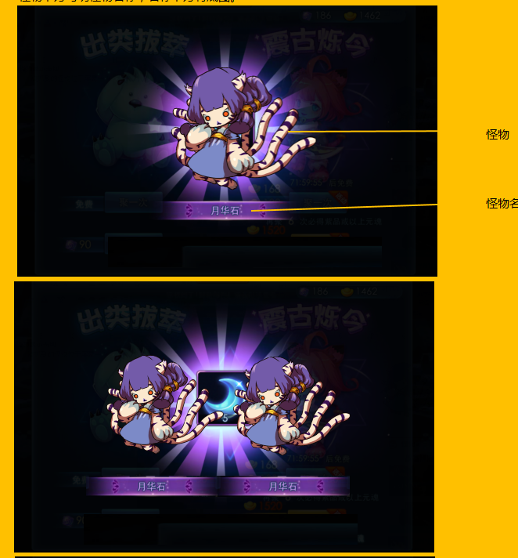
 |  |  | 1 | 仅配置S级怪物完成摸摸后增长友好度为x，对局中有多个S级怪物S1，S2，玩家对怪物进行相关操作，查看友好度计算情况 | 玩家对怪物S1使用道具提升友好度 | S1友好度提升，S2友好度未变
 |  |  |  |  | 玩家对怪物S2使用符咒 | S1捕获几率未变，S2捕获率提升
 |  |  |  |  | 玩家对怪物S2使用摸摸且操作成功 | S1友好度未变，S2友好度提升

 | 基本 | 封妖结果处理 | 1 | 对局结算时，玩家抓到怪物，查看触发情况 |  | 在对局胜利/失败动画后展示抓到怪物
 |  |  | 2 | 查看展示排版 | 获得1只怪物 | 屏幕中出现一只怪物，如图
 |  |  |  |  | 获得2只怪物 | 屏幕中出现两只怪物并排，如图
 |  |  |  |  | 获得3只怪物 | 屏幕中出现三只怪物并排，如图
 |  |  | 3 | 查看展示内容 | 查看怪物形象 | 2D原画
 |  |  |  |  | 查看怪物名称 | 与怪物名称一致，有底图
 |  |  |  |  | 查看特效 | 屏幕中央，怪物背面出现特效动态旋转

 | 分支 | 封妖结果处理-怪物一致 | 1 | 对局结算时玩家获得怪物，查看怪物展示情况 | 玩家获得怪物A | 展示怪物A
 |  |  |  |  | 玩家获得怪物AB | 展示怪物AB
 |  |  |  |  | 玩家获得怪物ABC | 展示怪物ABC

